产品设计变更
产品设计变更可行性评估
表单编号：HG-ZX-P06-F-010 版本号：3.0 |  |  |  |  |  |  |  |  |  |  | 变更编号： | DCN-202601357 |  |  | ECN编号： | ECN-202601044 |  | 日期： | 2026-01-23
客户： | 吉利帝豪 |  |  |  |  |  | 项目名称： | P162/P162-M1 |  |  |  |  |  | 项目阶段： | SOP
变更前线束零件号：6608211448 |  |  |  |  | 变更前线束总成SAP号：31016497 |  |  |  | 变更前线束名称：充电线束总成 |  |  |  | 更改前版本：V0004 |  |  |  | 合格标签更改前版本： |  |  | /
更改后线束零件号：6608211448 |  |  |  |  | 更改后线束总成SAP号：31016497 |  |  |  | 更改后线束名称：充电线束总成 |  |  |  | 更改后版本：V0005 |  |  |  | 合格标签更改后版本： |  |  | /
变更前线束零件号：6608211631 |  |  |  |  | 变更前线束总成SAP号：31016495 |  |  |  | 变更前线束名称：组合式充电插座线束总成 |  |  |  | 更改前版本：V0005 |  |  |  | 合格标签更改前版本： |  |  | /
更改后线束零件号：6608211631 |  |  |  |  | 更改后线束总成SAP号：31016495 |  |  |  | 更改后线束名称：组合式充电插座线束总成 |  |  |  | 更改后版本：V0006 |  |  |  | 合格标签更改后版本： |  |  | /
变更前线束零件号：6608221413 |  |  |  |  | 变更前线束总成SAP号：31016496 |  |  |  | 变更前线束名称：交流充电插座线束总成 |  |  |  | 更改前版本：V0006 |  |  |  | 合格标签更改前版本： |  |  | /
更改后线束零件号：6608221413 |  |  |  |  | 更改后线束总成SAP号：31016496 |  |  |  | 更改后线束名称：交流充电插座线束总成 |  |  |  | 更改后版本：V0007 |  |  |  | 合格标签更改后版本： |  |  | /
变更前线束零件号：6608211629 |  |  |  |  | 变更前线束总成SAP号：31016491 |  |  |  | 变更前线束名称：充电线束总成 |  |  |  | 更改前版本：V0006 |  |  |  | 合格标签更改前版本： |  |  | /
更改后线束零件号：6608211629 |  |  |  |  | 更改后线束总成SAP号：31016491 |  |  |  | 更改后线束名称：充电线束总成 |  |  |  | 更改后版本：V0007 |  |  |  | 合格标签更改后版本： |  |  | /
变更前线束零件号：6608211630 |  |  |  |  | 变更前线束总成SAP号：31016492 |  |  |  | 变更前线束名称：直流母线总成 |  |  |  | 更改前版本：V0006 |  |  |  | 合格标签更改前版本： |  |  | /
更改后线束零件号：6608211630 |  |  |  |  | 更改后线束总成SAP号：31016492 |  |  |  | 更改后线束名称：直流母线总成 |  |  |  | 更改后版本：V0007 |  |  |  | 合格标签更改后版本： |  |  | /
切换方式： |  | 自然切换 |  |  |  |  | 切换时间/批次号： | 2026-04-01 |  |  |  |  |  | 是否产生费用：涉及
若涉及物料切换或呆滞，现场老状态物料由生产/样线排查退回仓库，仓库负责隔离暂留，质量人员重点关注检查！！！
变更来源： |  |  | 客户变更 | √ |  |  | 内部变更 |  |  |  | 供应商
更改依据（插入邮件附件，截图等）：
变更描述
变更原因：客户因为成本压力较大，需进行VAVE降本，将P162/P162-M1全系项目进行铜改铝变更。 变更内容：因导线全部更换为非屏蔽铝导线，连接器做相应调整，连接器外观与旧状态几乎一致，区别为取消屏蔽环设计，同时由于导线更换，外包覆物作相应调整，其中卡扣均无调整。散件bom调整细节见原材料差异bom。 涉及零件号：6608211631、6608221413、6608211629、6608211448、6608211630

变更前 |  |  |  |  |  |  |  |  |  | 变更后
6608211630零件号 接电池包端连接器型号：EVH6-K2TJ-120A(SD) ——适配35mm²单芯屏蔽硅胶铜导线 接PCM端连接器型号： IPT2PFS035-S01-P010—— 适配35mm²单芯屏蔽硅胶铜导线 接PTC端连接器型号：4-2485157-1 ——适配2.5mm²铜导线 接变速箱端连接器型号：YGC1176-EV-P(2+2)PT/1 ——适配4mm²铜导线 接PCM端连接器型号：HVC4PG63FS113-NH-P010 ——适配2.5&4mm²铜导线 FHLR91XCB91X/2.5/橙（A01101878），2根导线，匹配波纹管为LG3305D012BL0899（A04101931） FHLR91XCB91X/4.0/橙（A01101943），2根导线，匹配波纹管为LG3305D012BL1105（A04101935） QBP21-E-SIR/35.0/橙（A01006098），单根导线，匹配波纹管为LG3305R015BL0640（A04101932） 其余卡扣无调整 |  |  |  |  |  |  |  |  |  | 6608211630零件号 接电池包端连接器型号：EVH6-K2TJ-120A(SD) ——适配50mm²单芯非屏蔽硅胶铜包铝导线 接PCM端连接器型号： IPT2PFS035-S01-P010 注意：增加两处热缩管—— 适配50mm²单芯非屏蔽硅胶铝导线 接PTC端连接器型号：4-2485157-1—— 适配4mm²非屏蔽铝导线 接变速箱端连接器型号：YGC1176-EV-P(2+2)PT/1 ——适配4mm²非屏蔽铝导线 接PCM端连接器型号：HVC4PG63FS113-NH-P010 ——适配4mm²非屏蔽铝导线 FHLAL2G/4.0/橙，2根导线，匹配波纹管LG3305D010B FHLCCAR2GCB2G/50.0/橙，单根导线，匹配波纹管LG3305D014B 其余卡扣无调整
6608211629零件号 接ODP端连接器型号：TP028E-2P1A02-11—— 适配2.5mm²单芯屏蔽交联铜导线 接电池包端连接器型号：F02-412001-PA0—— 适配2.5mm²单芯屏蔽交联铜导线 FHLR91XCB91X/2.5/橙（A01101878），2根导线，匹配波纹管为LG3305D012BL0803（A04101936） 其余卡扣无调整 |  |  |  |  |  |  |  |  |  | 6608211629零件号 接ODP端连接器型号：TP028H-2P1A04-F ——适配4mm²非屏蔽铝导线 接电池包端连接器型号：F02-412101-PA1M ——适配4mm²非屏蔽铝导线 FHLAL2G/4.0/橙，2根导线，匹配波纹管为LG3305D010B 其余卡扣无调整
6608221413零件号 充电座型号：TC-GAC-16A250V-0 01 接ODP端连接器型号：HVC2PG63FSWN102-NH-P010—— 适配2.5mm²单芯非屏蔽铜导线 涉及低压连接器无变动，接地端子与导线无变动 FHL91X/2.5/橙（ A01101519），2根导线，匹配波纹管为LG3305D012BL1640（A04101930） 其余卡扣无调整 |  |  |  |  |  |  |  |  |  | 6608221413零件号 充电座型号：TC-GAC-16A250V-0 05 接ODP端连接器型号：HVC2PG63FSWN104-NH-P010 ——适配4mm²非屏蔽铝导线 涉及低压连接器无变动，接地端子与导线无变动 FHLAL2G/4.0/橙，2根导线，匹配波纹管为LG3305D010B 其余卡扣无调整
6608211631零件号 充电座型号：TC-GADC-80A1000V16A250V-0 04N1 接ODP端连接器型号：HVC2PG63FSWN102-NH-P010—— 适配2.5mm²单芯非屏蔽铜导线 涉及低压连接器与25方接OD端连接器无变动 FHL91X/2.5/橙（ A01101519），2根导线，匹配波纹管为LG3305D012BL1483（A04101934） 其余卡扣无调整 |  |  |  |  |  |  |  |  |  | 6608211631零件号 充电座型号：TC-GADC-80A1000V16A250V-0 08N1 接ODP端连接器型号：HVC2PG63FSWN104-NH-P010 ——适配4mm²非屏蔽铝导线 涉及低压连接器与25方接OD端连接器无变动 FHLAL2G/4.0/橙，2根导线，匹配波纹管为LG3305D010B 其余卡扣无调整
6608211448零件号 接电池端连接器型号：4-2499476-1 ——适配25mm²屏蔽铝导线 接ODP端连接器型号：2486945-1 ——25mm²屏蔽铝导线 FHLALR2GCB2G/25.0/橙，单根导线，匹配波纹管为LG3305D014BL0580（A04101929） 其余卡扣无调整 |  |  |  |  |  |  |  |  |  | 6608211448零件号 接电池端连接器型号：4-2516596-1—— 适配25mm²非屏蔽铝导线 接ODP端连接器型号：2496974-1—— 适配25mm²非屏蔽铝导线 FHLAL2G/25.0/橙，单根导线，匹配波纹管为LG3305D014B 其余卡扣无调整
制表（电子签名）： |  | 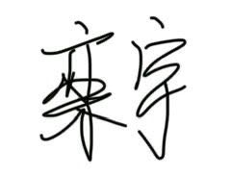 |  |  |  | 审核（电子签名）： |  |  |  | 标准化（电子签名）： |  |  |  |  |  | 批准（电子签名）：
日期： |  |  |  |  |  | 日期： |  |  |  | 日期： |  |  |  |  |  | 日期：
产品设计变更可行性评估结论（正式评审会后签字）
内部变更评估结果 |  | 可行 |  |  | 变更总费用预估（元）： |  | 0 |  | 预计变更周期（D）： |  |  |  |  | 客户反馈结果
会签（电子签名）： |  | 产品开发： |  |  | 工艺： |  | 设备： | 自动化： | NA | 质量： |  | 工装： |  | 零部件： |  |  | 计划物流/采购 |  |  | SQE：

呆滞成品半成品排查
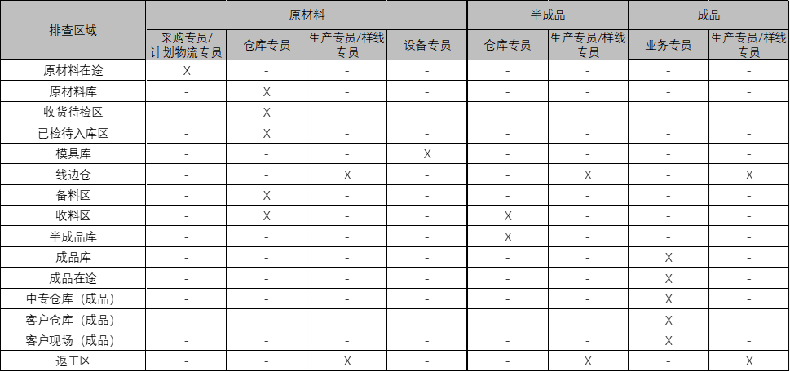
呆滞料明细
涉及呆滞料，请找采购提供预估总额
原材料 | 1 | 不涉及
序号 | 组件描述 | 物料型号 | 物料名称 | SAP号 | 客户零件号 | 供应商 | 单套用量 | 单位 | 备注 | 原材料所在位置 |  |  |  |  |  |  |  |  | 累计数量 | 预估总额(元)
 |  |  |  |  |  |  |  |  |  | 原材料在途 | 原材料库 | 收货待检区 | 已检待入库区 | 模具库 | 现场仓 | 备料区 | 收料区 | 返工区
填写责任人认定： | 产品开发工程师：变更发起人 |  |  |  |  |  |  |  |  | （责任人：采购专员/计划物流专员） | （责任人：仓库专员） | （责任人：仓库专员） | （责任人：仓库专员） | （责任人：设备专员） | （责任人：生产专员/样线专员） | （责任人：仓库专员） | （责任人：业务专员、仓库专员） | （责任人：生产专员/样线专员） | 产品开发工程师：变更发起人 | 责任人：采购
1 |  |  |  |  |  |  |  |  |  |  |  |  |  |  |  |  |  |  | 0
2 |  |  |  |  |  |  |  |  |  |  |  |  |  |  |  |  |  |  | 0
3 |  |  |  |  |  |  |  |  |  |  |  |  |  |  |  |  |  |  | 0
4 |  |  |  |  |  |  |  |  |  |  |  |  |  |  |  |  |  |  | 0
5 |  |  |  |  |  |  |  |  |  |  |  |  |  |  |  |  |  |  | 0
6 |  |  |  |  |  |  |  |  |  |  |  |  |  |  |  |  |  |  | 0
7 |  |  |  |  |  |  |  |  |  |  |  |  |  |  |  |  |  |  | 0
8 |  |  |  |  |  |  |  |  |  |  |  |  |  |  |  |  |  |  | 0
9 |  |  |  |  |  |  |  |  |  |  |  |  |  |  |  |  |  |  | 0
10 |  |  |  |  |  |  |  |  |  |  |  |  |  |  |  |  |  |  | 0
半成品 | 1 | 不涉及
序号 | 组件描述 | 物料型号 | 物料名称 | SAP号 | 客户零件号 | 供应商 | 单套用量 | 单位 | 备注 | 半成品所在位置 |  |  |  |  |  |  |  |  | 累计数量 | 预估总额(元)
 |  |  |  |  |  |  |  |  |  | 现场仓 | 备料区 | 收料区 | 半成品库 | - | - | - | - | -
填写责任人认定： | 产品开发工程师：变更发起人 |  |  |  |  |  |  |  |  | （责任人：生产专员/样线专员） | （责任人：仓库专员） | （责任人：仓库专员） | （责任人：仓库专员） |  |  |  |  |  | 产品开发工程师：变更发起人 | 责任人：销售
 |  |  |  |  |  |  |  |  |  |  |  |  |  |  |  |  |  |  | 0
 |  |  |  |  |  |  |  |  |  |  |  |  |  | - | - | - | - | - | 0
成品 | 1 | 不涉及
序号 | 线束描述 | 总成零件号 | - | - | - | - | - | 单位 | 备注 | 成品所在位置 |  |  |  |  |  |  |  |  | 累计数量 | 预估总额(元)
 |  |  |  |  |  |  |  |  |  | 成品库 | 成品在途 | 中转仓库 | 客户仓库 | 客户现场 | 现场仓 | 箱号 （） | - | -
填写责任人认定： | 产品开发工程师：变更发起人 |  |  |  |  |  |  |  |  | （责任人：业务专员） |  |  |  |  | （责任人：生产专员） |  |  |  | 产品开发工程师：变更发起人 | 责任人：销售
 |  |  |  |  |  |  |  |  |  |  |  |  |  |  |  | - | - | - | 0
 |  |  |  |  |  |  |  |  |  |  |  |  |  |  |  | - | - | - | 0

